Rep
NOM : | Prénom : | Matricule: | Gr:
NOM : | Prénom : | Matricule: | Gr:
NOM : | Prénom : | Matricule: | Gr:

Question 1
 |  |  |  |  | i
Voici un diagramme de flux monétaire couvrant une période de temps infini (le montant de 300 $ se répète à l'infini). En considérant un taux d'intérêt de 9% annuellement, capitalisé (composé) annuellement, actualisez ses flux monétaires. |  |  |  | Montants | Fact.Act1 | Fact.Act2 | Fact.Act3 | Fact.Act4 | Montants act.
 |  |  |  | 700 | 3.24 $ |  |  |  | 2,267.80 $
 |  |  |  | 1000 | 2.53 | 0.70842521107 |  |  | 1793.232958
 |  |  |  | 3333.3333333 | 0.54703424484 |  |  |  | 1823.4474828

 |  |  |  |  |  |  | Réponse |  | 5,884 $

Question 2 |  |  |  |  | i1
 |  |  |  |  | i2
Voici un diagramme de flux monétaire qui représente deux taux d’intérêt différents couvrant une période de 24 ans. L’intérêt est capitalisé (composé) annuellement. |  |  |  | Montants | Fact.Act1 | Fact.Act2 | Fact.Act3 | Fact.Act4 | Montants act.
 |  |  |  | 2000 | 1 |  |  |  | 2000
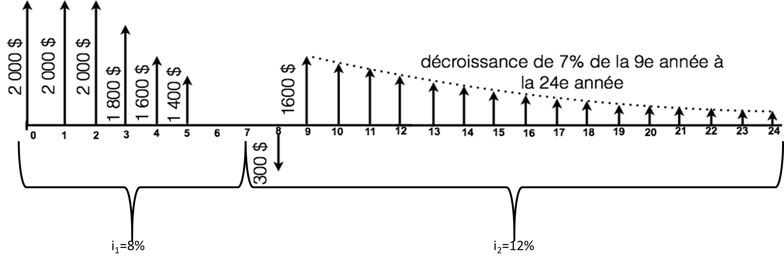
 |  |  |  | 2000 | 1.7832647462 |  |  |  | 3566.5294925
 |  |  |  | 2000 | 2.5770969872 | 0.7350298528 |  |  | 3788.4864384
 |  |  |  | -200 | 2.4450033023 | 0.7350298528 |  |  | -359.43008348
 |  |  |  | -300 | 1 | 1.7138242688 |  |  | -514.14728063
 |  |  |  | 1600 | 4.9943232638 | 1.12 | 1.7138242688 |  | 15338.431209

 |  |  |  |  |  |  | Réponse |  | 23,820 $

 |  |  |  |  | i1
 |  |  |  | Montants | Fact.Act1 | Fact.Act2 | Fact.Act3 | Fact.Act4 | Montants convert.
 |  |  |  | 2000 | 1 |  |  |  | 2000
 |  |  |  | 2000 | 2.08 |  |  |  | 4160
 |  |  |  | 2000 | 3.2464 |  |  |  | 6492.8
a) Calculez la valeur actualisée à l’année 0, en utilisant le moins de facteurs possibles. |  |  |  | -200 | 2.4450033023 | 1.259712 |  |  | -616
 |  |  |  | -300 | 1 |  |  |  | -300
 |  |  |  | 1600 | 20.752072278 |  |  |  | 33203.315644
b) En considérant seulement un seul taux d’intérêt (i1=8%) pour la période de 24 ans, calculez la somme des flux monétaires à l’année 7.
 |  |  |  |  |  |  | Réponse |  | 44,940 $

Question 3 |  |  |  |  | i | 11%
 |  |  |  | Montants | Fact.Act1 | Fact.Act2 | Fact.Act3 | Fact.Act4 | Montants convert.
Un équipement coûte 105 000 $ à l’achat et a une durée de vie de 20 ans. À la fin de cette période, la valeur résiduelle est de 15 000 $. Les coûts d’entretien et de réparation sont de 3 000 $ la première année. Ces coûts augmentent à raison de 1 250 $ par année jusqu’à la fin de la durée de vie du véhicule. Supposez un taux d’intérêt de 11%. Quelle est l’annuité correspondant au véhicule ? |  |  |  | -105000 | 0.12557563688 |  |  |  | -13185.441872
 |  |  |  | -3000 | 8.0623115361 | 0.12557563688 |  |  | -3037.2897176
 |  |  |  | -1250 | 47.485628271 | 0.9009009009 | 0.12557563688 |  | -6715.1328971
 |  |  |  | 15000 |  | 0.05 |  |  | 750

 |  |  |  |  |  |  | Réponse | -22,188 $/an

Question 4 |  |  |  | 500 $ | 20% |  | argent/
 |  |  |  | 250 $ | 10%
Le 23 décembre 2020, vous avez eu un enfant et vous décidez d'investir dans un REEE.
Le fédéral vous donne 20% de subvention pour un maximum de 500 $/année et de 7 200 $ à vie de la personne. |  |  |  |  |  |  |  |  | Réponse a | 2,500 $
Le provincial vous donne 10% de subvention pour un maximum de 250 $/année et de 3 600 $ à vie de la personne. |  |  |  | 3250 | 18.29191119 | années 0-14 |  | 59448.711368
Les placements rapportent 4% annuellement et si l’on se fie aux 10 dernières années, l'inflation moyenne serait de 1,69% par année. |  |  |  | 2850 | 1.04 | année14-15 |  | 2964
Afin de simplifier le problème, les subventions sont déposées en même temps que vos dépôts. |  |  |  | 2500 | 3.1216 | années15-18 |  | 7804

a) Combien devez-vous mettre annuellement afin de maximiser les subventions?
b) Combien votre enfant aurait-il dans son REEE à la fin de l'année où il aura ses 18 ans?
c) Si à ces 18 ans, votre enfant veut s'acheter un immeuble et qu'il doit mettre une mise de fonds de 10%, quelle est la valeur maximum de l'immeuble qu'il pourrait s'acheter en valeur d'aujourd'hui (en considérant l'inflation)?

 |  |  |  |  |  |  |  |  | Réponse b | 70,217 $
 |  |  |  | 2.4068639053 | 0.024068639053 | taux d'intérêt corrigé
 |  |  |  | 3250 | 16.415764805 | années 0-14 | 53351.235616
 |  |  |  | 2850 | 1.0240686391 | année14-15 | 2918.5956213
 |  |  |  | 2500 | 3.0727852165 | années15-18 | 7681.9630414
 |  |  |  |  |  | total | 63951.794279 |  | Réponse c | 639,518 $

Question 5 (Bonus)

5.1 Vous songez à acheter une obligation d’une valeur nominale de 1 500 $, dont les intérêts sont versés semestriellement avec un taux d’intérêt annuel de 5%. Vous désirez obtenir un rendement annuel de 11% composé semestriellement. Présumez que l’obligation arrivera à échéance à sa valeur nominale dans 10 ans et que vous conserverez cette obligation jusqu’à cette date.

Quel est le montant maximal que vous seriez prêt à payer aujourd’hui pour acquérir cette obligation ?

5.2 (indépendante de 5.1) |  |  |  |  |  |  |  |  | Réponse 5.1
Vous possédez aujourd’hui une obligation qui vaut 600 $. Les coupons sont payables deux fois par année avec un taux de 9%. Présumez que l’obligation arrivera à échéance à sa valeur nominale, soit 900 $, dans 9 ans. Quel taux de rendement annuel effectif moyen réaliserez-vous ?

 |  |  |  |  |  |  |  |  | Réponse 5.2

